상품제안서
메탈 웨이브 USB메모리 | 상품코드: F11393

 |  |  |  |  |  |  | 02-412-0044 | www.easy1.co.kr
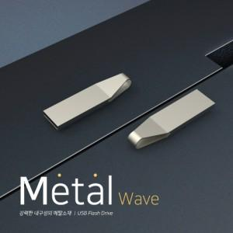

【상세/제작정보】 | ※ 제품특성상 단가 변동이 매우 유동적인 상품으로 주문전 꼭 확인 요청드립니다.

【인쇄/포장옵션】 | 레이저 / 포장지포장

【공급단가】 | 수량 | 100~ | 300~ | 500~ | 1,000~ | 3,000~
*VAT별도 | 4G | 3,920원 | 3,780원 | 3,640원 | 3,500원 | 3,360원
 | 8G | 4,620원 | 4,450원 | 4,290원 | 4,120원 | 3,960원
 | 16G | 5,180원 | 4,990원 | 4,810원 | 4,620원 | 4,440원
 | 32G | 5,600원 | 5,400원 | 5,200원 | 5,000원 | 4,800원

【상품 URL】 | https://dev.easy1.co.kr:443/src/goods_detail.php?gdno=11393

